Габаритные размеры устройства
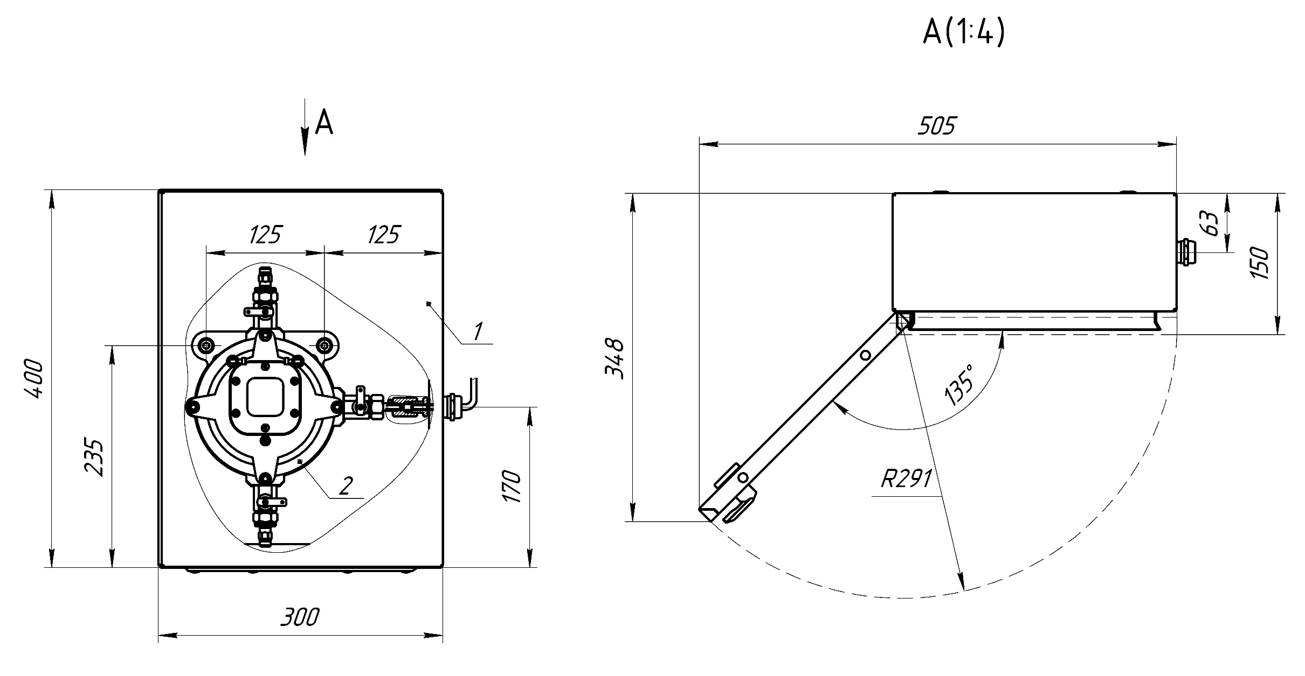
Габаритные размеры устройства отбора проб газа без кожуха
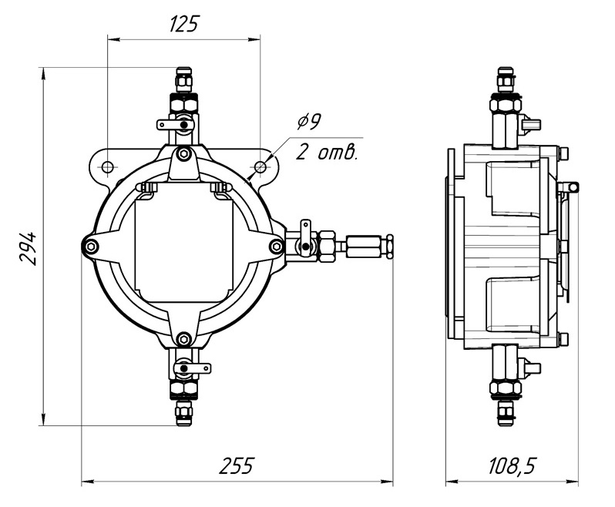

Габаритые размеры устройства отбора проб газа с кожухом

Условное обозначение устройства
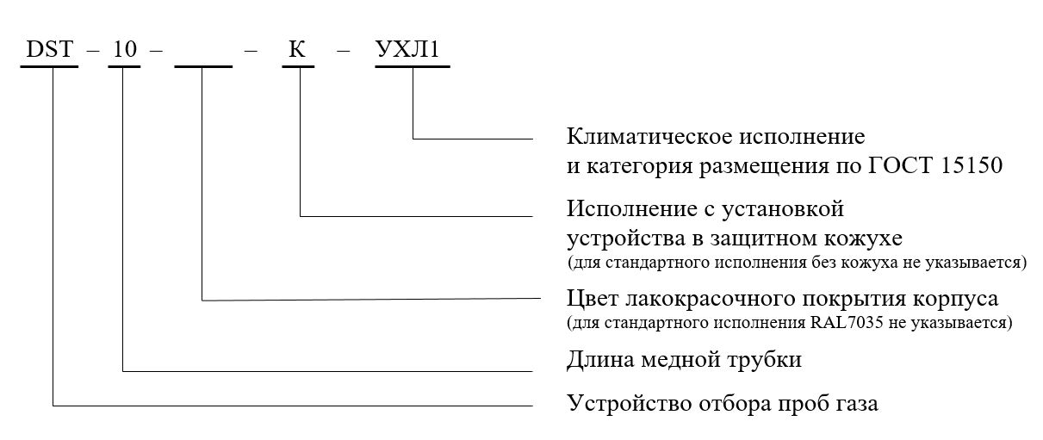
Структура условного обозначения устройства отбора проб газа

